信用交易
融资融券市场交易数据统计（20220930）

标的证券 | 融资融券余额（亿元） | 融资余额（亿元） | 融券余额（亿元） | 融资买入额（亿元） | 融资融券规模变化（亿元） | 融资余额增幅(‰) | 融券余额增幅(%)
统计数据 | 15,382.36 | 14,435.63 | 946.73 | 263.68 | -194.30 | -11.17 | -3.19
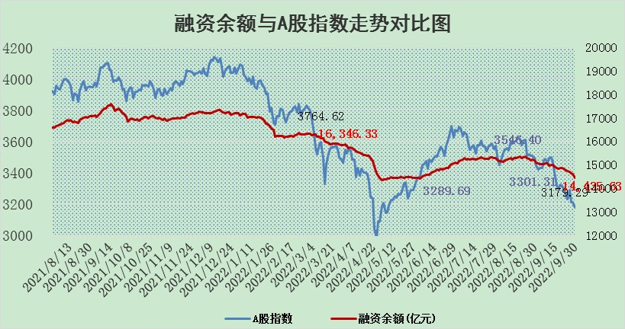

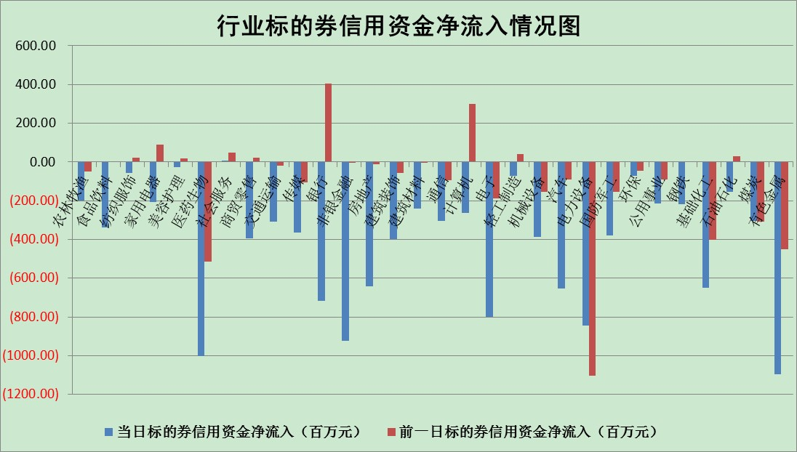

标的基金代码 | 标的基金简称 | 融资余额/市值(%) | 融资余额增幅(%) | 融资买入额/成交金额(%) | （融资余额净增额-融券余额净增额）/市值(‱) | 融券余额降幅(%) | ABS[（融资余额净增额-融券余额净增额）/市值净增额-1](%)
159902 | 华夏中小板ETF | 2.05 | 0.43 | 0.10 | 4.05 | 5.38 | 102.78
159915 | 易方达创业板ETF | 2.70 | 5.25 | 631964.65 | 15.42 | 3.89 | 107.45
159919 | 嘉实沪深300ETF | 5.48 | 0.25 | 1.29 | 2.18 | 8.67 | 103.24
159920 | 华夏恒生ETF | 94.46 | -0.21 | 9.48 | -19.80 | 6.01 | 78.22
159922 | 嘉实中证500ETF | 0.38 | 0.22 | 8.81 | 9.38 | 1.53 | 107.92
159925 | 南方沪深300ETF | 0.02 | -16.37 | 0.02 | -0.30 | 0.00 | 99.59
159928 | 消费ETF | 0.87 | -2.23 | 1.41 | -1.99 | 0.06 | 93.09
159934 | 易方达黄金ETF | 431.75 | -0.60 | 16.79 | -260.28 | 0.00 | 9647.40
159939 | 全指信息技术ETF | 0.82 | -1.70 | 5.91 | -1.42 | 0.00 | 99.15
159940 | 全指金融地产ETF | 0.39 | -0.90 | 0.00 | -0.35 | 0.00 | 100.44
159995 | 半导体芯片ETF | 2.06 | -3.65 | 174.88 | -2.62 | 33.39 | 98.68
159997 | 天弘中证电子ETF | 2.68 | -0.64 | 10.77 | -1.62 | 1.52 | 98.95
159998 | 天弘中证计算机主题ETF | 0.14 | -1.34 | 0.00 | -0.18 | 0.00 | 99.74
510050 | 华夏上证50ETF | 9.28 | -0.67 | 101.92 | -5.38 | 17.51 | 103.54
510180 | 华安上证180ETF | 0.52 | -4.19 | 0.58 | -2.16 | 25.46 | 90.10
510880 | 华泰柏瑞红利ETF | 0.19 | -18.66 | 0.51 | -4.19 | 8.09 | 105.82
510900 | 易方达恒生H股ETF | 156.43 | -0.30 | 5.69 | -47.68 | 0.00 | 208.13
511010 | 5年期国债ETF | 0.00 | 0.00 | 0.00 | 0.00 | 0.00 | 100.00
511380 | 可转债及可交换债券ETF | 26.53 | -0.21 | 1.56 | -5.50 | 0.00 | 157.46
512000 | 全指证券ETF | 7.95 | -1.34 | 22.02 | -5.11 | 15.06 | 49.08
512010 | 沪深300医药卫生ETF | 5.48 | -1.95 | 35.94 | -9.64 | 5.38 | 77.07
512070 | 沪深300非银ETF | 2.79 | -1.99 | 24.51 | -5.71 | -0.32 | 65.75
512400 | 南方中证申万有色金属ETF | 1.37 | 5.91 | 1.79 | 4.65 | -5.19 | 104.31
512580 | 广发中证环保产业ETF | 0.71 | -1.71 | 0.09 | -0.05 | 2.47 | 99.98
512660 | 国泰中证军工ETF | 3.22 | -1.59 | 24.57 | 1.22 | 9.62 | 100.29
512800 | 华宝中证银行ETF | 12.46 | -1.61 | 1.89 | -27.16 | -35.29 | 167.74
512980 | 广发中证传媒ETF | 2.19 | -1.75 | 55.46 | -4.03 | -6.55 | 111.43
515030 | 华夏中证新能源汽车ETF | 1.75 | 0.58 | 19.29 | 1.50 | 3.48 | 100.39
515050 | 华夏中证5G通信主题ETF | 1.94 | 1.57 | 72.83 | 3.12 | 1.84 | 102.02
515070 | 华夏中证人工智能ETF | 1.83 | 3.50 | 1.57 | 6.20 | 0.00 | 103.56
标的股票比较指标 |  | 融资余额/流通A股市值(%) | 融资余额增幅(%) | 融资买入额/成交金额(%) | （融资余额净增额-融券余额净增额）/流通A股市值(‱) | 融券余额降幅(%) | ABS[（融资余额净增额-融券余额净增额）/流通A股市值净增额-1](%)
前十名标的个股 |  | 众应互联 | 芯源微 | 百奥泰-U | 华峰氨纶 | 东湖高新 | 吉视传媒
 |  | 数知科技 | 法拉电子 | 海康威视 | 泰和新材 | 顺灏股份 | 嘉化能源
 |  | 丹邦科技 | 朗特智能 | 上海九百 | 杉杉股份 | 东华科技 | 海康威视
 |  | 易见股份 | 长春燃气 | 武汉控股 | 中体产业 | 达华智能 | 大连重工
 |  | 聚龙股份 | 松原股份 | 厦门空港 | 长春燃气 | 光大嘉宝 | 上海九百
 |  | 绿庭投资 | 海康威视 | 安徽合力 | 步科股份 | 瑞斯康达 | 广发证券
 |  | 西水股份 | 秦港股份 | 光大银行 | 谱尼测试 | 海欣股份 | 银之杰
 |  | 仁东控股 | 滨江集团 | 汇顶科技 | 华设集团 | 新华传媒 | 城投控股
 |  | 数码科技 | 海油发展 | 中国长城 | 涪陵电力 | 品渥食品 | 潍柴动力
 |  | 全柴动力 | 聚辰股份 | 盈峰环境 | 芯源微 | 凤凰股份 | 安徽合力
后十名标的个股 |  | 广田集团 | 上海九百 | 东风汽车 | 上海九百 | 合肥百货 | 乐普医疗
 |  | 延安必康 | 宁波银行 | 盐田港 | 先惠技术 | 首航高科 | 安徽建工
 |  | 曙光股份 | 中兵红箭 | 广田集团 | 中通客车 | 合众思壮 | 豆神教育
 |  | 龙净环保 | 新华联 | 延安必康 | 我爱我家 | 亚通股份 | 世联行
 |  | 中嘉博创 | 华星创业 | 曙光股份 | 江淮汽车 | 永辉超市 | 中新赛克
 |  | 泰禾集团 | 我爱我家 | 龙净环保 | 华星创业 | 白云机场 | 任子行
 |  | 苏宁易购 | 中通客车 | 中嘉博创 | 南都电源 | 千禾味业 | 华宇软件
 |  | 中信国安 | 江淮汽车 | 泰禾集团 | 中兵红箭 | 锦富技术 | 康泰医学
 |  | 台海核电 | 大同煤业 | 苏宁易购 | 南威软件 | 报喜鸟 | 西藏天路
 |  | 当代文体 | 城发环境 | 中信国安 | 泰山石油 | 中国建筑 | 陕天然气
说明：1.以上普通交易数据和信用交易数据皆以交易日收盘后数据为基准；2.上述标的证券总数据只计算标的证券市场总数据，不包括从标的证券中调出去标的证券数据，所以与交易所公布的总值略有不同； 3.上述行业采用申万一级行业分类；4.以上标的基金和标的个股中比较的6个指标值中：前5个（从左至右）为正向指标，值越大排名越靠前；第6个为逆向指标，值越小，排名越靠前；5.第6个指标中ABS[]表示求绝对值，其主要用于考量信用资金相对净流入对股价相对净变化的贡献程度；6.数据来源：wind，交易所。

